УНИФОРМА
Наименование | Фото | Сумма заказа 5.000 рублей | Сумма заказа 10.000 рублей | Сумма заказа 15.000 рублей | Сумма заказа 30.000 рублей | Сумма заказа 50.000 рублей | Цвет | Кол-во (шт.) | Итого от 5.000 рублей | Итого от 10.000 рублей | Итого от 15.000 рублей | Итого от 30.000 рублей | Сумма заказа 50.000 рублей

Фартук классический - ткань ГАБАРДИН (100% пэ, без влагозащиты) | 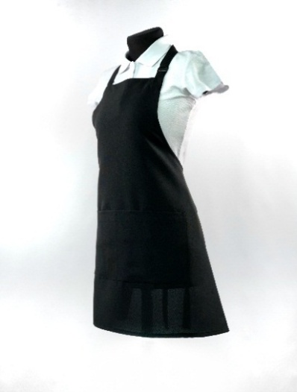 | 530 | 522 | 514 | 501 | 494 | белый |  | 0 | 0 | 0 | 0 | 0
 |  |  |  |  |  |  | серый |  | 0 | 0 | 0 | 0 | 0
 |  |  |  |  |  |  | розовый |  | 0 | 0 | 0 | 0 | 0
 |  |  |  |  |  |  | голубой |  | 0 | 0 | 0 | 0 | 0
 |  |  |  |  |  |  | черный |  | 0 | 0 | 0 | 0 | 0
 |  |  |  |  |  |  | красный |  | 0 | 0 | 0 | 0 | 0
 |  |  |  |  |  |  | бирюзовый |  | 0 | 0 | 0 | 0 | 0

Фартук классический - ткань ОКСФОРД (100% пэ, влагозащитный) | 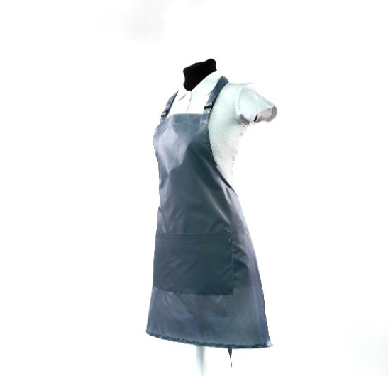 | 596 | 587 | 578 | 564 | 555 | белый |  | 0 | 0 | 0 | 0 | 0
 |  |  |  |  |  |  | черный |  | 0 | 0 | 0 | 0 | 0
 |  |  |  |  |  |  | серый |  | 0 | 0 | 0 | 0 | 0
 |  |  |  |  |  |  | красный |  | 0 | 0 | 0 | 0 | 0

Фартук классический - ткань ДЮСПО (100% пэ, влагозащитный) |  | 660 | 650 | 640 | 624 | 615 | черный |  | 0 | 0 | 0 | 0 | 0
 |  |  |  |  |  |  | серый |  | 0 | 0 | 0 | 0 | 0
 |  |  |  |  |  |  | красный |  | 0 | 0 | 0 | 0 | 0
 |  |  |  |  |  |  | белый |  | 0 | 0 | 0 | 0 | 0

Фартук классический - ТИСИ (65% пэ, 35% хб, без влагозащиты) |  | 698 | 687 | 677 | 660 | 650 | белый |  | 0 | 0 | 0 | 0 | 0
 |  |  |  |  |  |  | серый |  | 0 | 0 | 0 | 0 | 0
 |  |  |  |  |  |  | розовый |  | 0 | 0 | 0 | 0 | 0
 |  |  |  |  |  |  | голубой |  | 0 | 0 | 0 | 0 | 0
 |  |  |  |  |  |  | черный |  | 0 | 0 | 0 | 0 | 0
 |  |  |  |  |  |  | т.синий |  | 0 | 0 | 0 | 0 | 0
 |  |  |  |  |  |  | красный |  | 0 | 0 | 0 | 0 | 0
 |  |  |  |  |  |  | бирюзовый |  | 0 | 0 | 0 | 0 | 0
 |  |  |  |  |  |  | желтый |  | 0 | 0 | 0 | 0 | 0
 |  |  |  |  |  |  | фиолетовый |  | 0 | 0 | 0 | 0 | 0
 |  |  |  |  |  |  | хаки |  | 0 | 0 | 0 | 0 | 0
 |  |  |  |  |  |  | бежевый |  | 0 | 0 | 0 | 0 | 0

Фартук классический - ткань МЕДЕЯ (50% пэ, 50% хб, без влагозащиты, плотнее Тиси) |  | 869 | 856 | 843 | 822 | 810 | белый |  | 0 | 0 | 0 | 0 | 0
 |  |  |  |  |  |  | серый |  | 0 | 0 | 0 | 0 | 0
 |  |  |  |  |  |  | розовый |  | 0 | 0 | 0 | 0 | 0
 |  |  |  |  |  |  | голубой |  | 0 | 0 | 0 | 0 | 0
 |  |  |  |  |  |  | черный |  | 0 | 0 | 0 | 0 | 0
 |  |  |  |  |  |  | красный |  | 0 | 0 | 0 | 0 | 0

ФАРТУК БЮДЖЕТНЫЙ - ткань ПРИНЦ (100% пэ, без влагозащиты, гладкая) | 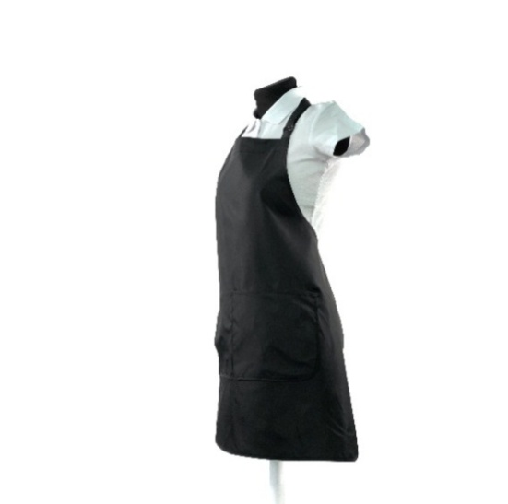 | 366 | 360 | 353 | 341 | 335 | черный |  | 0 | 0 | 0 | 0 | 0
 |  |  |  |  |  |  | белый |  | 0 | 0 | 0 | 0 | 0
 |  |  |  |  |  |  | красный |  | 0 | 0 | 0 | 0 | 0
 |  |  |  |  |  |  | серый |  | 0 | 0 | 0 | 0 | 0

ФАРТУК БЮДЖЕТНЫЙ - ткань ГАБАРДИН |  | 461 | 454 | 445 | 430 | 422 | черный |  | 0 | 0 | 0 | 0 | 0

ФАРТУК БЮДЖЕТНЫЙ - ткань ОКСФОРД |  | 476 | 468 | 459 | 443 | 435 | белый |  | 0 | 0 | 0 | 0 | 0
 |  |  |  |  |  |  | черный |  | 0 | 0 | 0 | 0 | 0
 |  |  |  |  |  |  | серый |  | 0 | 0 | 0 | 0 | 0
 |  |  |  |  |  |  | красный |  | 0 | 0 | 0 | 0 | 0

ФАРТУК БЮДЖЕТНЫЙ - ткань ДЮСПО |  | 538 | 530 | 520 | 502 | 493 | черный |  | 0 | 0 | 0 | 0 | 0
 |  |  |  |  |  |  | серый |  | 0 | 0 | 0 | 0 | 0
 |  |  |  |  |  |  | красный |  | 0 | 0 | 0 | 0 | 0
 |  |  |  |  |  |  | белый |  | 0 | 0 | 0 | 0 | 0

ФАРТУК БЮДЖЕТНЫЙ- ткань ТИСИ |  | 650 | 640 | 627 | 606 | 595 | белый |  | 0 | 0 | 0 | 0 | 0
 |  |  |  |  |  |  | серый |  | 0 | 0 | 0 | 0 | 0
 |  |  |  |  |  |  | розовый |  | 0 | 0 | 0 | 0 | 0
 |  |  |  |  |  |  | голубой |  | 0 | 0 | 0 | 0 | 0
 |  |  |  |  |  |  | черный |  | 0 | 0 | 0 | 0 | 0
 |  |  |  |  |  |  | т.синий |  | 0 | 0 | 0 | 0 | 0
 |  |  |  |  |  |  | красный |  | 0 | 0 | 0 | 0 | 0
 |  |  |  |  |  |  | бирюзовый |  | 0 | 0 | 0 | 0 | 0
 |  |  |  |  |  |  | желтый |  | 0 | 0 | 0 | 0 | 0
 |  |  |  |  |  |  | фиолетовый |  | 0 | 0 | 0 | 0 | 0
 |  |  |  |  |  |  | хаки |  | 0 | 0 | 0 | 0 | 0
 |  |  |  |  |  |  | бежевый |  | 0 | 0 | 0 | 0 | 0

НАКИДКА МАСТЕРА - ткань ПРИНЦ | 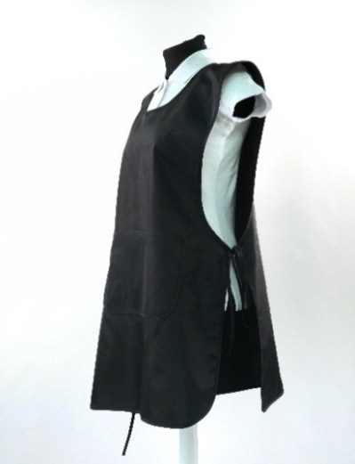 | 484 | 476 | 469 | 453 | 441 | черный |  | 0 | 0 | 0 | 0 | 0
 |  |  |  |  |  |  | белый |  | 0 | 0 | 0 | 0 | 0
 |  |  |  |  |  |  | красный |  | 0 | 0 | 0 | 0 | 0
 |  |  |  |  |  |  | серый |  | 0 | 0 | 0 | 0 | 0

НАКИДКА МАСТЕРА - ткань ГАБАРДИН |  | 686 | 675 | 665 | 643 | 624 | белый |  | 0 | 0 | 0 | 0 | 0
 |  |  |  |  |  |  | серый |  | 0 | 0 | 0 | 0 | 0
 |  |  |  |  |  |  | розовый |  | 0 | 0 | 0 | 0 | 0
 |  |  |  |  |  |  | голубой |  | 0 | 0 | 0 | 0 | 0
 |  |  |  |  |  |  | черный |  | 0 | 0 | 0 | 0 | 0
 |  |  |  |  |  |  | красный |  | 0 | 0 | 0 | 0 | 0
 |  |  |  |  |  |  | бирюзовый |  | 0 | 0 | 0 | 0 | 0

НАКИДКА МАСТЕРА - ткань ОКСФОРД |  | 668 | 658 | 648 | 626 | 608 | белый |  | 0 | 0 | 0 | 0 | 0
 |  |  |  |  |  |  | черный |  | 0 | 0 | 0 | 0 | 0
 |  |  |  |  |  |  | серый |  | 0 | 0 | 0 | 0 | 0
 |  |  |  |  |  |  | красный |  | 0 | 0 | 0 | 0 | 0

НАКИДКА МАСТЕРА - ткань ДЮСПО |  | 774 | 762 | 750 | 725 | 704 | черный |  | 0 | 0 | 0 | 0 | 0
 |  |  |  |  |  |  | серый |  | 0 | 0 | 0 | 0 | 0
 |  |  |  |  |  |  | красный |  | 0 | 0 | 0 | 0 | 0
 |  |  |  |  |  |  | белый |  | 0 | 0 | 0 | 0 | 0

НАКИДКА МАСТЕРА - ткань ТИСИ |  | 961 | 946 | 932 | 900 | 875 | белый |  | 0 | 0 | 0 | 0 | 0
 |  |  |  |  |  |  | серый |  | 0 | 0 | 0 | 0 | 0
 |  |  |  |  |  |  | розовый |  | 0 | 0 | 0 | 0 | 0
 |  |  |  |  |  |  | голубой |  | 0 | 0 | 0 | 0 | 0
 |  |  |  |  |  |  | черный |  | 0 | 0 | 0 | 0 | 0
 |  |  |  |  |  |  | т.синий |  | 0 | 0 | 0 | 0 | 0
 |  |  |  |  |  |  | красный |  | 0 | 0 | 0 | 0 | 0
 |  |  |  |  |  |  | бирюзовый |  | 0 | 0 | 0 | 0 | 0
 |  |  |  |  |  |  | желтый |  | 0 | 0 | 0 | 0 | 0
 |  |  |  |  |  |  | фиолетовый |  | 0 | 0 | 0 | 0 | 0
 |  |  |  |  |  |  | хаки |  | 0 | 0 | 0 | 0 | 0
 |  |  |  |  |  |  | бежевый |  | 0 | 0 | 0 | 0 | 0

НАКИДКА МАСТЕРА - ткань МЕДЕЯ |  | 1242 | 1223 | 1204 | 1164 | 1131 | белый |  | 0 | 0 | 0 | 0 | 0
 |  |  |  |  |  |  | серый |  | 0 | 0 | 0 | 0 | 0
 |  |  |  |  |  |  | розовый |  | 0 | 0 | 0 | 0 | 0
 |  |  |  |  |  |  | голубой |  | 0 | 0 | 0 | 0 | 0
 |  |  |  |  |  |  | черный |  | 0 | 0 | 0 | 0 | 0
 |  |  |  |  |  |  | красный |  | 0 | 0 | 0 | 0 | 0

ФАРТУК НА ЛЮВЕРСАХ - ткань ОКСФОРД (как классический только на люверсах) | 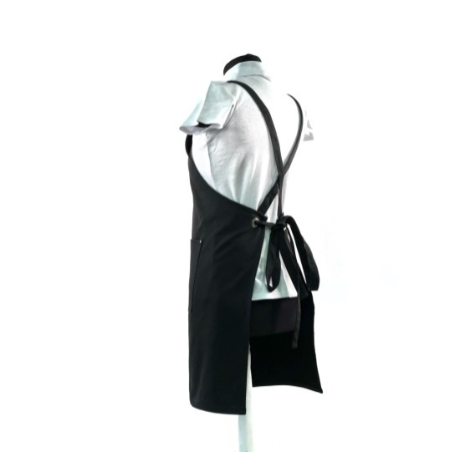 | 759 | 751 | 744 | 737 | 723 | черный |  | 0 | 0 | 0 | 0 | 0
 |  |  |  |  |  |  | белый |  | 0 | 0 | 0 | 0 | 0
 |  |  |  |  |  |  | красный |  | 0 | 0 | 0 | 0 | 0
 |  |  |  |  |  |  | серый |  | 0 | 0 | 0 | 0 | 0

ФАРТУК НА ЛЮВЕРСАХ - ткань ДЮСПО (как классический только на люверсах) |  | 837 | 829 | 821 | 813 | 797 | черный |  | 0 | 0 | 0 | 0 | 0
 |  |  |  |  |  |  | серый |  | 0 | 0 | 0 | 0 | 0
 |  |  |  |  |  |  | красный |  | 0 | 0 | 0 | 0 | 0
 |  |  |  |  |  |  | белый |  | 0 | 0 | 0 | 0 | 0

ФАРТУК НА ЛЮВЕРСАХ - ткань ТИСИ (как классический только на люверсах) |  | 877 | 868 | 859 | 851 | 835 | белый |  | 0 | 0 | 0 | 0 | 0
 |  |  |  |  |  |  | серый |  | 0 | 0 | 0 | 0 | 0
 |  |  |  |  |  |  | розовый |  | 0 | 0 | 0 | 0 | 0
 |  |  |  |  |  |  | голубой |  | 0 | 0 | 0 | 0 | 0
 |  |  |  |  |  |  | черный |  | 0 | 0 | 0 | 0 | 0
 |  |  |  |  |  |  | т.синий |  | 0 | 0 | 0 | 0 | 0
 |  |  |  |  |  |  | красный |  | 0 | 0 | 0 | 0 | 0
 |  |  |  |  |  |  | бирюзовый |  | 0 | 0 | 0 | 0 | 0
 |  |  |  |  |  |  | желтый |  | 0 | 0 | 0 | 0 | 0
 |  |  |  |  |  |  | фиолетовый |  | 0 | 0 | 0 | 0 | 0
 |  |  |  |  |  |  | хаки |  | 0 | 0 | 0 | 0 | 0
 |  |  |  |  |  |  | бежевый |  | 0 | 0 | 0 | 0 | 0

ФАРТУК НА ЛЮВЕРСАХ - ткань МЕДЕЯ (как классический только на люверсах) |  | 1035 | 1024 | 1014 | 1004 | 985 | белый |  | 0 | 0 | 0 | 0 | 0
 |  |  |  |  |  |  | серый |  | 0 | 0 | 0 | 0 | 0
 |  |  |  |  |  |  | розовый |  | 0 | 0 | 0 | 0 | 0
 |  |  |  |  |  |  | голубой |  | 0 | 0 | 0 | 0 | 0
 |  |  |  |  |  |  | черный |  | 0 | 0 | 0 | 0 | 0
 |  |  |  |  |  |  | красный |  | 0 | 0 | 0 | 0 | 0

ФАРТУК НА ЛЮВЕРСАХ - ткань ГРЕТА (как классический только на люверсах) |  | 741 | 733 | 726 | 719 | 705 | черный |  | 0 | 0 | 0 | 0 | 0
 |  |  |  |  |  |  | белый |  | 0 | 0 | 0 | 0 | 0
 |  |  |  |  |  |  | бежевый |  | 0 | 0 | 0 | 0 | 0
 |  |  |  |  |  |  | бордовый |  | 0 | 0 | 0 | 0 | 0
 |  |  |  |  |  |  | васильковый |  | 0 | 0 | 0 | 0 | 0
 |  |  |  |  |  |  | хаки |  | 0 | 0 | 0 | 0 | 0
 |  |  |  |  |  |  | красный |  | 0 | 0 | 0 | 0 | 0
 |  |  |  |  |  |  | т.синий |  | 0 | 0 | 0 | 0 | 0
 |  |  |  |  |  |  | серый |  | 0 | 0 | 0 | 0 | 0

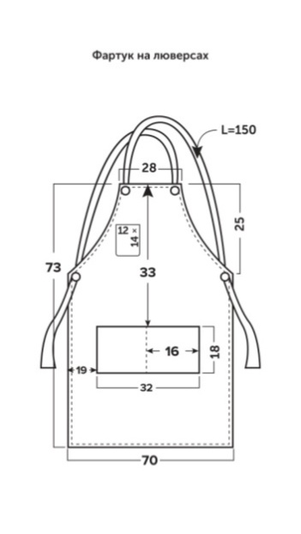 ФАРТУК на люверсах ПРЕМИУМ - ткань ГРЕТА |  | 761 | 753 | 745 | 741 | 734 | черный |  | 0 | 0 | 0 | 0 | 0
 |  |  |  |  |  |  | белый |  | 0 | 0 | 0 | 0 | 0
 |  |  |  |  |  |  | бежевый |  | 0 | 0 | 0 | 0 | 0
 |  |  |  |  |  |  | бордовый |  | 0 | 0 | 0 | 0 | 0
 |  |  |  |  |  |  | васильковый |  | 0 | 0 | 0 | 0 | 0
 |  |  |  |  |  |  | хаки |  | 0 | 0 | 0 | 0 | 0
 |  |  |  |  |  |  | красный |  | 0 | 0 | 0 | 0 | 0
 |  |  |  |  |  |  | т.синий |  | 0 | 0 | 0 | 0 | 0
 |  |  |  |  |  |  | серый |  | 0 | 0 | 0 | 0 | 0

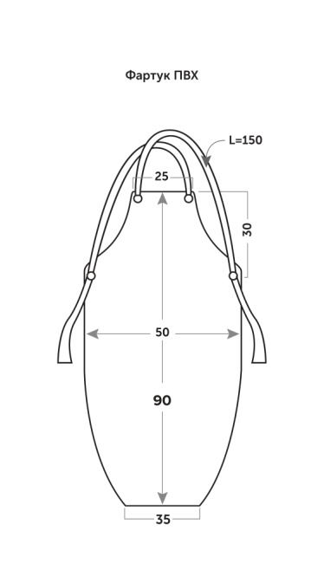 ФАРТУК ПВХ защитный | 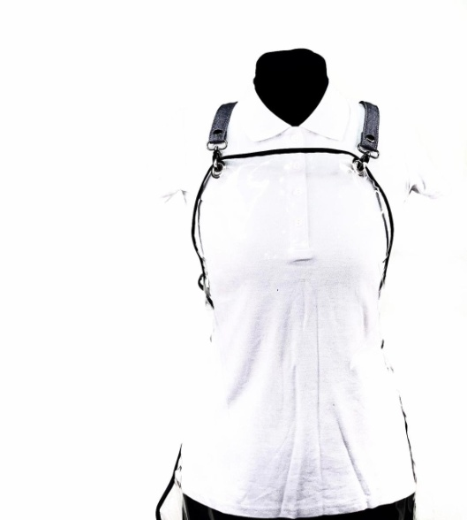 | 566 | 560 | 552 | 538 | 533 | черная окантовка |  | 0 | 0 | 0 | 0 | 0

Пеньюар длинный - ткань ОКСФОРД | 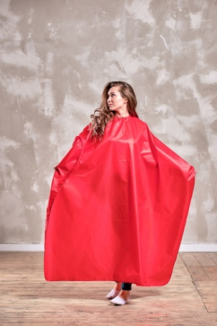 | 828 | 703 | 695 | 676 | 669 | белый |  | 0 | 0 | 0 | 0 | 0
 |  |  |  |  |  |  | серый |  | 0 | 0 | 0 | 0 | 0
 |  |  |  |  |  |  | красный |  | 0 | 0 | 0 | 0 | 0
 |  |  |  |  |  |  | черный |  | 0 | 0 | 0 | 0 | 0

Пеньюар короткий - ткань ОКСФОРД | 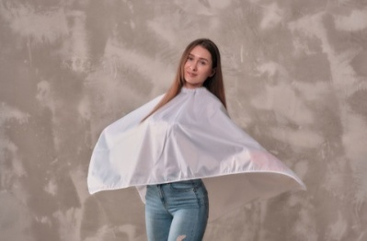 | 574 | 488 | 482 | 469 | 464 | белый |  | 0 | 0 | 0 | 0 | 0
 |  |  |  |  |  |  | серый |  | 0 | 0 | 0 | 0 | 0
 |  |  |  |  |  |  | красный |  | 0 | 0 | 0 | 0 | 0
 |  |  |  |  |  |  | черный |  | 0 | 0 | 0 | 0 | 0

Пеньюар длинный - ткань ПРИНЦ | 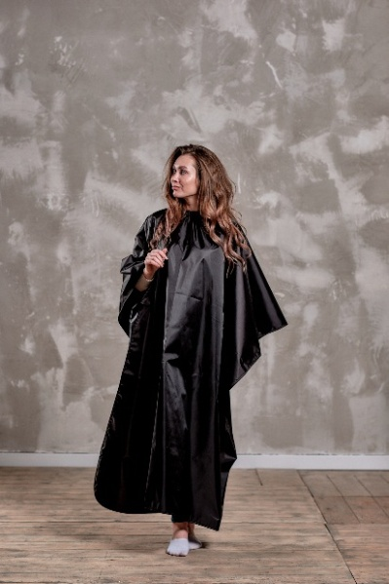 | 525 | 519 | 513 | 497 | 491 | черный |  | 0 | 0 | 0 | 0 | 0
 |  |  |  |  |  |  | белый |  | 0 | 0 | 0 | 0 | 0
 |  |  |  |  |  |  | красный |  | 0 | 0 | 0 | 0 | 0
 |  |  |  |  |  |  | серый |  | 0 | 0 | 0 | 0 | 0

Пеньюар короткий - ткань ПРИНЦ | 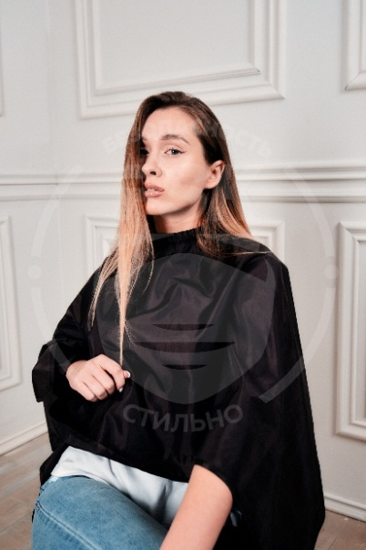 | 375 | 370 | 366 | 355 | 351 | черный |  | 0 | 0 | 0 | 0 | 0
 |  |  |  |  |  |  | белый |  | 0 | 0 | 0 | 0 | 0
 |  |  |  |  |  |  | красный |  | 0 | 0 | 0 | 0 | 0
 |  |  |  |  |  |  | серый |  | 0 | 0 | 0 | 0 | 0

ИТОГО: |  |  |  |  |  |  |  | 0 | 0 | 0 | 0 | 0 | 0

МАСКИ
Наименование | Фото | Сумма заказа 5.000 рублей | Сумма заказа 10.000 рублей | Сумма заказа 20.000 рублей | Сумма заказа 40.000 рублей | Цвет | Кол-во (шт.) | Итого от 5.000 рублей | Итого от 10.000 рублей | Итого от 20.000 рублей | Итого от 40.000 рублей

Маска ЗАЩИТНАЯ PRO с двумя сменными фильтрами и обратным клапаном | 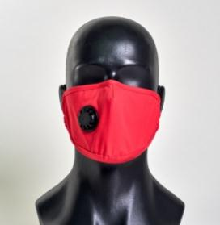 | 209 | 188 | 170 | 156 | белый |  | 0 | 0 | 0 | 0
 |  |  |  |  |  | серый |  | 0 | 0 | 0 | 0
 |  |  |  |  |  | розовый |  | 0 | 0 | 0 | 0
 |  |  |  |  |  | голубой |  | 0 | 0 | 0 | 0
 |  |  |  |  |  | черный |  | 0 | 0 | 0 | 0
 |  |  |  |  |  | т.синий |  | 0 | 0 | 0 | 0
 |  |  |  |  |  | красный |  | 0 | 0 | 0 | 0
 |  |  |  |  |  | бирюзовый |  | 0 | 0 | 0 | 0
 |  |  |  |  |  | желтый |  | 0 | 0 | 0 | 0
 |  |  |  |  |  | фиолетовый |  | 0 | 0 | 0 | 0
 |  |  |  |  |  | хаки |  | 0 | 0 | 0 | 0

Маска Защитная PRO LITE сдвумя сменными фильтрами без клапана | 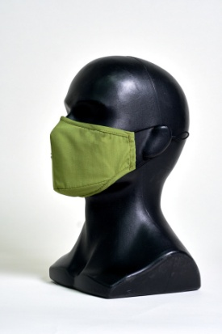 | 152 | 149 | 146 | 144 | белый |  | 0 | 0 | 0 | 0
 |  |  |  |  |  | серый |  | 0 | 0 | 0 | 0
 |  |  |  |  |  | розовый |  | 0 | 0 | 0 | 0
 |  |  |  |  |  | голубой |  | 0 | 0 | 0 | 0
 |  |  |  |  |  | черный |  | 0 | 0 | 0 | 0
 |  |  |  |  |  | т.синий |  | 0 | 0 | 0 | 0
 |  |  |  |  |  | красный |  | 0 | 0 | 0 | 0
 |  |  |  |  |  | бирюзовый |  | 0 | 0 | 0 | 0
 |  |  |  |  |  | желтый |  | 0 | 0 | 0 | 0
 |  |  |  |  |  | фиолетовый |  | 0 | 0 | 0 | 0
 |  |  |  |  |  | хаки |  | 0 | 0 | 0 | 0

Маска Защитная LITE с обратным клапаном, без возможности использования фильтров | 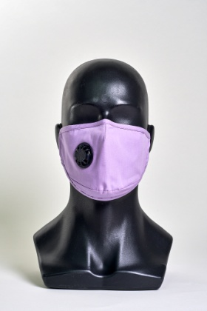 | 126 | 124 | 121 | 120 | белый |  | 0 | 0 | 0 | 0
 |  |  |  |  |  | серый |  | 0 | 0 | 0 | 0
 |  |  |  |  |  | розовый |  | 0 | 0 | 0 | 0
 |  |  |  |  |  | голубой |  | 0 | 0 | 0 | 0
 |  |  |  |  |  | черный |  | 0 | 0 | 0 | 0
 |  |  |  |  |  | т.синий |  | 0 | 0 | 0 | 0
 |  |  |  |  |  | красный |  | 0 | 0 | 0 | 0
 |  |  |  |  |  | бирюзовый |  | 0 | 0 | 0 | 0
 |  |  |  |  |  | желтый |  | 0 | 0 | 0 | 0
 |  |  |  |  |  | фиолетовый |  | 0 | 0 | 0 | 0
 |  |  |  |  |  | хаки |  | 0 | 0 | 0 | 0

Сменные угольные фильтры, комплект из 2 шт. | 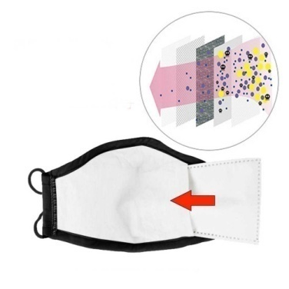 | 36 | 30 | 28 | 24 | * |  | 0 | 0 | 0 | 0

Итого: |  |  |  |  |  |  | 0 | 0 | 0 | 0 | 0

